Arkusz1
Zgłoszenia błędów dla: pocztaksiazkowa.pl
nr ID | Tytuł | Rodzaj błędu | Opis | Kroki reprodukcji | Środowisko testowe | Zachowanie oczekiwane | Zachowanie rzeczywiste | Załączniki | Ważność | Priorytet | Autor
0001 | Slider wyświetlający tylko część zdjęć. | GUI | Slider na stronie głównej sklepu wyświetla tylko 2 z 4 zdjęć | 1. Na stronie głównej https://pocztaksiazkowa.pl/ w jej centralnej części znajduje się slider z hiperłączami do podstron. | Przeglądarka internetowa Google Chrome Wersja 72.0.3626.121 (Oficjalna wersja) (64-bitowa). System operacyjny: Windows 10 Pro (wersja 64-bitowa). | Na slajderze powinny wyświetlać się kolejno 4 banery z hiperłączami do podstron sklepu. | Na slajderze wyświetlają się jedynie zdjęcia nr 1 i 3. |  | Średni | Następne wydanie | B.J.
0002 | Usuwanie produktów z koszyka z poziomu pop-up'u. | funkcjonalny | Niedziałająca funkcja usuwania produktów z koszyka z poziomu Pop-up'u - tylko na stronie podsumowania zamówienia oraz koszyka. | 1. Na stronie głównej sklepu dodać do koszyka dowolny produkty. 2. Kliknąć w ikonę koszyka by przejść na podstronę z jego zawartością. 3. Po najechaniu na ikonę koszyka wyświetla się pop-up z zawartością koszyka z przyciskami do usuwania produktów. | Przeglądarka internetowa Google Chrome Wersja 72.0.3626.121 (Oficjalna wersja) (64-bitowa). System operacyjny: Windows 10 Pro (wersja 64-bitowa). | Możliwość usuwania produktów z koszyka w każdy możliwy sposób lub brak wyskakującego pup-up'u. | W wyświetlającym się pop-up'ie nie działa funkcja usuwania produktów. | 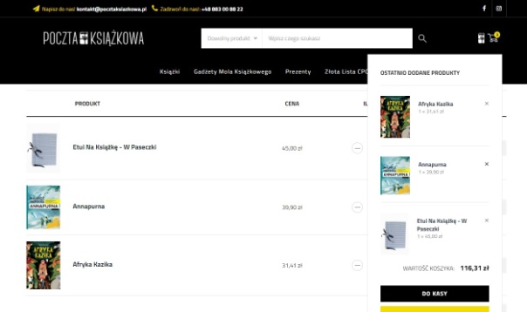 | Bardzo poważny | Następne wydanie | B.J.
0003 | Realizacja zamówienia za pobraniem. | użyteczności | W podsumowaniu zamówienia przy wyborze opcji płatności za pobraniem jest możliwość błędnego wyboru opcji dostawy. | 1. Na stronie głównej sklepu dodać do koszyka dowolny produkty. 2. Kliknąć w ikonę koszyka by przejść na podstronę z jego zawartością. 3. Kliknąć przycisk "Przejdź do kasy". 4. Uzupełnić formularz danymi do wysyłki oraz wybrać dwie sprzeczne ze sobą opcje dotyczące dostawy i płatności za zamówienie: Wysyłka DPD 15,50 zł oraz płatność za pobraniem. | Przeglądarka internetowa Google Chrome Wersja 72.0.3626.121 (Oficjalna wersja) (64-bitowa). System operacyjny: Windows 10 Pro (wersja 64-bitowa). | Komunikat o błędnie wypełnionym formularzu. | System zawiesza się, zamówienie przechodzi do realizacji. | 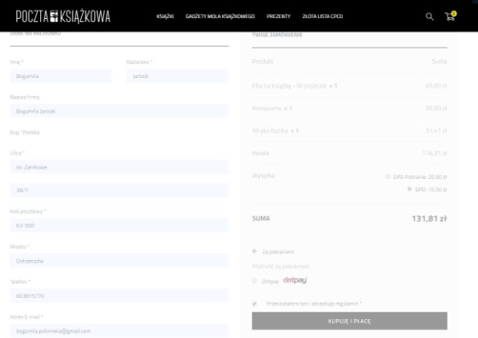 | Krytyczny | Pilny | B.J.
0004 | Realizacja zamówienia po przedpłacie. | użyteczności | W podsumowaniu zamówienia przy wyborze opcji płatności przelewem jest możliwość błędnego wyboru opcji dostawy. | 1. Na stronie głównej sklepu dodać do koszyka dowolny produkty. 2. Kliknąć w ikonę koszyka by przejść na podstronę z jego zawartością. 3. Kliknąć przycisk "Przejdź do kasy". 4. Uzupełnić formularz danymi do wysyłki oraz wybrać dwie sprzeczne ze sobą opcjetyczące dostawy i płatności za zamówienie: Wysyłka DPD Pobranie 20,50zł oraz płatność Dotpay. | Przeglądarka internetowa Google Chrome Wersja 72.0.3626.121 (Oficjalna wersja) (64-bitowa). System operacyjny: Windows 10 Pro (wersja 64-bitowa). | Komunikat o błędnie wypełnionym formularzu. | System przenosi na stronę operatora płatności. | 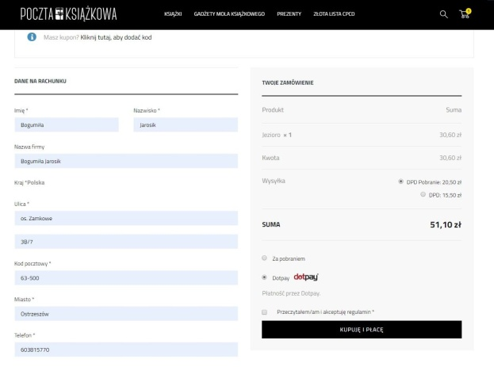 | Krytyczny | Pilny | B.J.
0005 | Brak linku w zakładce Regulamin. | funkcjonalny | W zakładce Regulamin w $4 pkt. 3 powinien znajdować się odnośnik z hiperłączem do załącznika do Prawa konsumenckiego - oświadczenie o odstąpieniu od umowy. | 1. Na stronie głównej sklepu kliknąć w zakładkę Regulamin u dołu strony. | Przeglądarka internetowa Google Chrome Wersja 72.0.3626.121 (Oficjalna wersja) (64-bitowa). System operacyjny: Windows 10 Pro (wersja 64-bitowa). | Działający link do załącznika. | Brak linku do załącznika. | 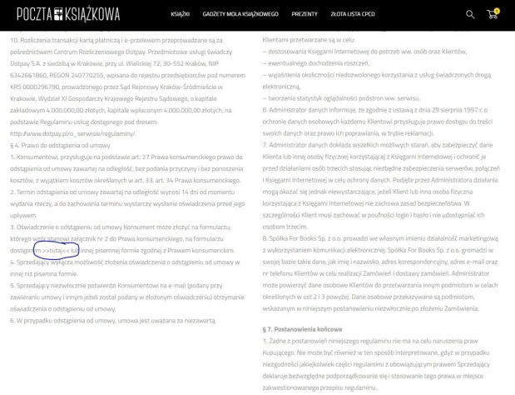 | Średni | Przy okazji | B.J.
0006 | Brak funkcji rejestracji nowego użytkownika. | funkcjonalny | Na stronie jest możliwość logowania się na indywidualne konto, lecz brakuje funkcji rejestracji nowego użytkownika. | 1. Na stronie głównej sklepu dodać do koszyka wybrane przedmioty. 2. Kliknąć przycisk "Przejdź do kasy" znajdujący się pod podsumowaniem zamówienia. 3. Kliknąć link "Kliknij tutaj, aby się zalogować". | Przeglądarka internetowa Google Chrome Wersja 72.0.3626.121 (Oficjalna wersja) (64-bitowa). System operacyjny: Windows 10 Pro (wersja 64-bitowa). | Możliwość zarówno logowania jak i rejestracji nowego użytkownika. | Brak opcji rejestracji nowego użytkownika. |  | Krytyczny | Pilny | B.J.
0007 | Nieaktywny przycisk Zaloguj/zarejestruj się przy użyciu Facebooka. | funkcjonalny | W panelu logowania do sklepu jako opcja pojawia się przycisk "Login / register with Facebook", który jest nieaktywny. | 1. Na stronie głównej sklepu dodać do koszyka wybrane przedmioty. 2. Kliknąć przycisk "Przejdź do kasy" znajdujący się pod podsumowaniem zamówienia. 3. Kliknąć link "Kliknij tutaj, aby się zalogować". 4. Kliknąć przycisk "Login / register with Facebook". | Przeglądarka internetowa Google Chrome Wersja 72.0.3626.121 (Oficjalna wersja) (64-bitowa). System operacyjny: Windows 10 Pro (wersja 64-bitowa). | Następuje przekierowanie na panel logowania przez Facebooka. | Po przekierowaniu na Facebooka otwiera się pop-up z komunikatem o niedostępności tej funkcji. | 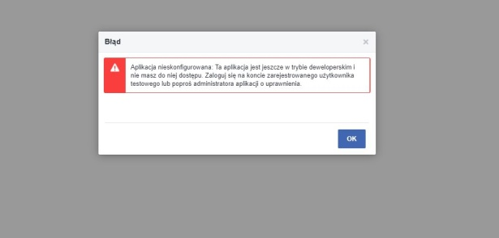 | średni | Następne wydanie | B.J.
0008 | Błąd w wyświetlaniu banera po prawej stronie. | GUI | Na stronie głównej wyświetlają się dwa z trzech banerów z hiperłączami. | 1. Na stronie głównej, po prawej stronie wyświetlają się 2 banery, w miejscu 3-go pojawia się puste miejsce. | Przeglądarka internetowa Firefox Mozzilla wersja 65.0.2 (64-bitowa). System operacyjny: Windows 10 Pro (wersja 64-bitowa). | Prawidłowe wyświetlanie 3 banerów. | Wyświetlanie 2 z 3 banerów z hiperłączami. | 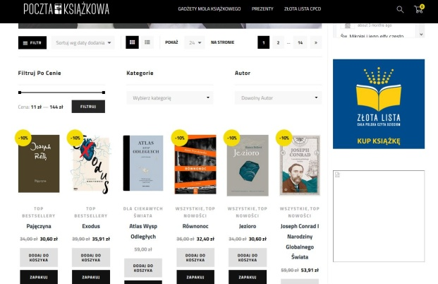 | średni | Następne wydanie | B.J.
0009 | Wypełnianie formularza danymi do wysyłki. | funkcjonalny | Wysyłka w opakowaniu prezentowym - formularz z danymi klienta obarczony błędami. | 1. Na stronie głównej sklepu wybrać produkt do wysyłki z opakowaniem klikając "Zapakuj". 2. Wybrać opakowanie prezentowe i kliknąć "Dalej". 3. Opcjonalnie wypełnić pole "Dedykacja" oraz "Nadawca". Kliknąć "Zatwierdź". 4. Potwierdzić zawartość koszyka klikając "Dalej". 5. Wybrać formę dostawy i sposób płatności. Kliknąć "Dalej". 6. Uzupełnić formularz danymi zamawiającgo oraz danymi do wysyłki. Kliknąć "Zatwierdź". | Przeglądarka internetowa Firefox Mozzilla wersja 65.0.2 (64-bitowa). System operacyjny: Windows 10 Pro (wersja 64-bitowa). | Prawidłowe wypełnianie formularza - podświetlanie źle wypełnionych pól wraz ze wskazówkami jak te pola prawidłowo wypełnić. | 1. W polu e-mail jest możliwość wpisania błędnie domeny poczty mailowej. 2. W polu nr telefonu nie ma ograniczenia co do ilości cyfr. 3. W polu NIP jest możliwość wpisania liter. | 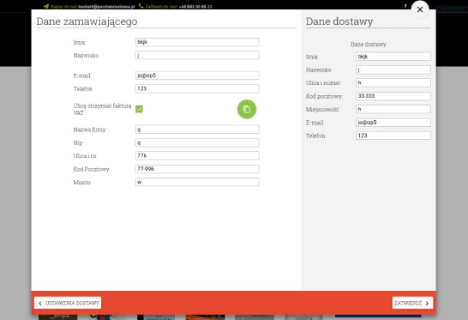 | Krytyczny | Pilny | B.J.
0010 | Wypełnianie formularza danymi do wysyłki. | funkcjonalny | Wysyłka standardowych produktów - formularz z danymi klienta obarczony błędami. | 1. Na stronie głównej sklepu wybrać produkt klikając "Dodaj do koszyka". 2. Przejść do koszyka klikając jego ikonę. 3. Wybrać opcję dostawy. Kliknąć "Przejdź do kasy". 4. Wypełnić formularz danymi klienta i adresem do wysyłki. | Przeglądarka internetowa Firefox Mozzilla wersja 65.0.2 (64-bitowa). System operacyjny: Windows 10 Pro (wersja 64-bitowa). | Prawidłowe wypełnianie formularza - podświetlanie źle wypełnionych pól wraz ze wskazówkami jak te pola prawidłowo wypełnić. | 1. W polu nr telefonu nie ma ograniczenia co do ilości cyfr. |  | Krytyczny | Pilny | B.J.
0011 | Dodać krok przy składaniu zamówienia. | improvement | Przy składaniu standardowego zamówienia dodać dodatkowy, ostatni krok - potwierdzenie poprawności danych klienta (zamówienie za pobraniem). | 1. Na stronie głównej sklepu wybrać produkt klikając "Dodaj do koszyka". 2. Przejść do koszyka klikając jego ikonę. 3. Wybrać opcję dostawy. Kliknąć "Przejdź do kasy". 4. Wypełnić formularz danymi klienta i adresem do wysyłki. Kliknąć "Kupuję i płacę". | Przeglądarka internetowa Firefox Mozzilla wersja 65.0.2 (64-bitowa). System operacyjny: Windows 10 Pro (wersja 64-bitowa). | Po wypełnieniu formularza z danymi do wysyłki i wybraniu płatności za pobraniem, pojawia się ostatni krok - Podsumowanie zamówienia, celem potwierdzenia poprawności danych oraz przycisk "Akceptuję i zamawiam". | Po kliknięciu przycisku "Kupuję i płacę" (przy wyborze płatności za pobraniem") zamówienie zostaje złożone, mimo błędnie wypełnionych pól formularza. |  | Krytyczny | Pilny | B.J.
0012 | Sekcja menu na urządzeniach mobilnych. | GUI | Niewidoczne ikony koszyków oraz menu hamburgerowego w sekcji nawigacji na urządzeniach mobilnych. |  | Samsung Galaxy Tab E System operacyjny: Android wersja 4.4.4 Przeglądarka internetowa: Google Chrome wersja 72.0.3626.121 | Prawidłowo wyświetlające się ikony oraz menu. | Niewidoczne ikony koszyka oraz menu hamburgerowego. | 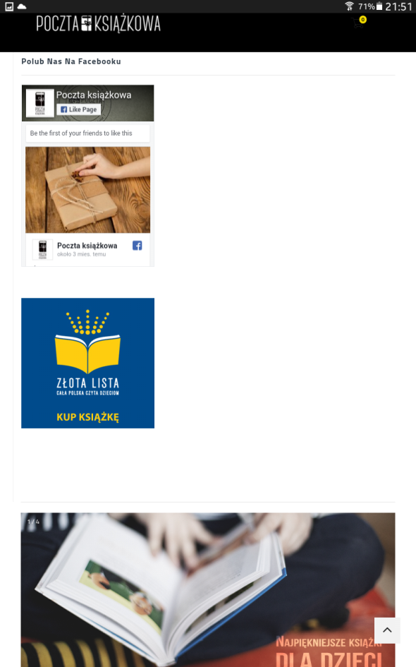 | Bardzo poważny | Następne wydanie | B.J.
0013 | Błędy interpunkcyjne w zakładce Regulamin. |  | Ujednolicić interpunkcję w zakładce Regulamin. | 1. Na stronie głównej sklepu kliknąć w zakładkę Regulamin u dołu strony. | Przeglądarka internetowa Google Chrome Wersja 72.0.3626.121 (Oficjalna wersja) (64-bitowa). System operacyjny: Windows 10 Pro (wersja 64-bitowa). |  |  |  | trywialny | Przy okazji | B.J.
0014 | Brak panelu logowania na stronie głównej. | funkcjonalny | Dodać opcję logowania do sklepu na stronie głównej na urządzeniach dekstopowych (rozdzielczość powyżej 764px x1024 px). |  | Przeglądarka internetowa Google Chrome Wersja 72.0.3626.121 (Oficjalna wersja) (64-bitowa). System operacyjny: Windows 10 Pro (wersja 64-bitowa). | Panel logowania i rejestracji dostępny na stronie głównej sklepu. | Brak panelu rejestracji nowych użytkowników i logowania się na stronie głównej dla urządzeń desktopowych. |  | Bardzo poważny | Przy okazji | B.J.
0015 | Niefunkcjonalna czcionka opisu produktu. | improvement | Zmienić czcionkę opisu produktów na ciemniejszą i/lub większą. | 1. Na stronie głównej sklepu kliknąć w dowolny produkt rozwijając zakładkę lub pop-up z jego opisem. | Przeglądarka internetowa Google Chrome Wersja 72.0.3626.121 (Oficjalna wersja) (64-bitowa). System operacyjny: Windows 10 Pro (wersja 64-bitowa). | Bardziej czytelna czcionka. | Czcionka opisu produktów jest dość mała i/lub zbyt jasna |  | Średni | Przy okazji | B.J.
0016 | Filtrowanie produktów po cenie | improvement | Filtrowanie produktów po cenie przy pomocy suwaka. | 1. Na stronie głównej sklepu przy pomocy suwaka wybrać dowolne wartości do posortowania produktów. | Przeglądarka internetowa Google Chrome Wersja 72.0.3626.121 (Oficjalna wersja) (64-bitowa). System operacyjny: Windows 10 Pro (wersja 64-bitowa). | Sortowanie produktów za pomocą ręcznego wpisywania lub poprzez zaznaczanie przedziałów cenowych. | Precyzyjne ustawienie przedziału cenowego jest dość kłopotliwe. | 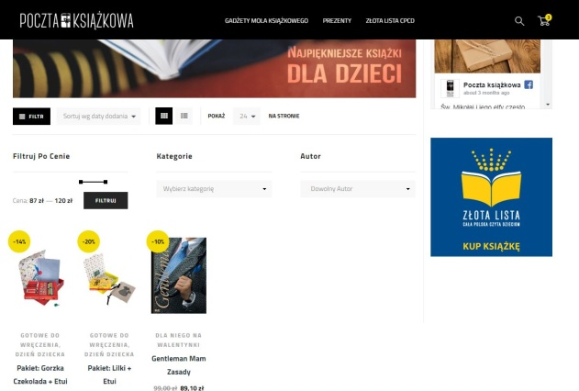 | Średni | Przy okazji | B.J.
0017 | Responsywność strony na urządzeniach mobilnych. | GUI | Poprawić responsywność strony na urządzeniach mobilnych (dla rozdzielczości poziomej poniżej 768px oraz w zakresie 768px - 992px). |  | Samsung Galaxy Tab E System operacyjny: Android wersja 4.4.4 Przeglądarka internetowa: Google Chrome wersja 72.0.3626.121 LG X cam System operacyjny: Android 6.0 Przeglądarka internetowa: Google Chrome wersja 72.0.3626.121 | 1. Dla rodzielczości do 768px: prawidłowe wyświetlanie baneru z funpage'em na Facebooku. 2. Dla rozdzielczości 768px - 992px: wyświetlanie banerów u góry strony obok siebie w dwóch kolumnach. | 1. Dla rodzielczości do 768px: puste pole w miejscu banera. 2. Dla rozdzielczości 768px - 992px: wyświetlanie banerów w jednej kolumnie. |  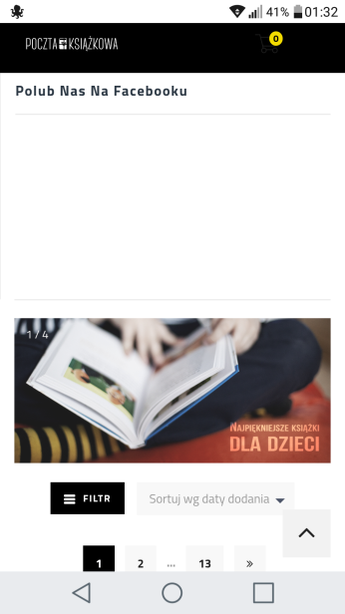 | Średni | Przy okazji | B.J.
0018 | Opcja połączenia koszyków. | improvement | Połączenie w jeden koszyk produktów zapakowanych i "zwykłych" jako opcja do wyboru. | 1. Na stronie głównej sklepu dodać do koszyków produkty do zapakowania jako prezent oraz produkty do wysyłki regularnej. | Przeglądarka internetowa Google Chrome Wersja 72.0.3626.121 (Oficjalna wersja) (64-bitowa). System operacyjny: Windows 10 Pro (wersja 64-bitowa). | Możliwość wybrania aby produkty ze sprzedaży regularnej oraz produkty z opakowaniami prezentowymi zostały wysłane w jednej paczce - jeden koszt wysyłki. | Produkty zapakowane i produkty wybrane jako "zwykłe" książki wysyłane są w osobnych przesyłkach. |  | Średni | Przy okazji | B.J.
0019 | Brak przycisku z menu w pełnej rozdzielczości ekranu. | funkcjonalny | Przy rozdzielczości powyżej 992px brakuje rozwijanego menu hamburgerowego - brakuje opcji logowania i rejestracji nowego użytkownika. |  | Przeglądarka internetowa Google Chrome Wersja 72.0.3626.121 (Oficjalna wersja) (64-bitowa). System operacyjny: Windows 10 Pro (wersja 64-bitowa). | Możliwość zalogowania lub rejestracji nowego użytkownika z poziomu stronu głównej sklepu. | Brak opcji logowania i rejestracji z poziomu stronu głównej sklepu. |  | Krytyczny | Pilny | B.J.
0020 | Rejestracja nowego konta i zarządzanie nim | funkcjonalny | Problem z rejestracją nowego konta i wprowadzeniem danych oraz hasła dostępowego. | 1. Na stronie głównej sklepu wybrać opcję zaloguj się. 2. W sekcji Zarejestruj się, w polu Adres e-mail podać poprawny adres e-mail celem założenia nowego konta. Kliknąć przycisk Zarejestruj się. Nowy użytkownik zostaje natychmiast automatycznie zalogowany. 3. Kliknąć w link o tytule Szczegóły konta. 4. Wypełnić poprawnie pola Imię, Nazwisko, adres e-mail oraz pola dotyczące hasła. | Przeglądarka internetowa Google Chrome Wersja 72.0.3626.121 (Oficjalna wersja) (64-bitowa). System operacyjny: Windows 10 Pro (wersja 64-bitowa). | Możliwość rejestracji nowego konta, wprowadzenie danych właściciela oraz ustawienie hasła dostępowego. | Brak możliwości zapisania hasła do nowego konta, co za tym idzie brak możliwości zapisania danych użytkownika. |  | Krytyczny | Pilny | B.J.
0021 | Ilość produktów do dodania oraz w koszyku | funkcjonalny | System nie wyświetla liczby egzemplarzy tego samego produktu, które chcemy dodoać do koszyka oraz później w samym koszyku. | 1. Na stronie głównej sklepu wybierz dowolny produkt. 2. Wejdź na podstronę produktu. W miejscu wyboru ilości egzemplarzy kliknij dowolną ilość razy. 3. Dodaj produkt do koszyka. | Przeglądarka internetowa Google Chrome Wersja 72.0.3626.121 (Oficjalna wersja) (64-bitowa). System operacyjny: Windows 10 Pro (wersja 64-bitowa). | System dokladnie pokazuje ile egzemplarzy danego produktu chcemy dodać do koszyka oraz ile dokładnie mamy produktów w koszyku. | Brak informacji o ilości produktów jednego typu w koszyku. | 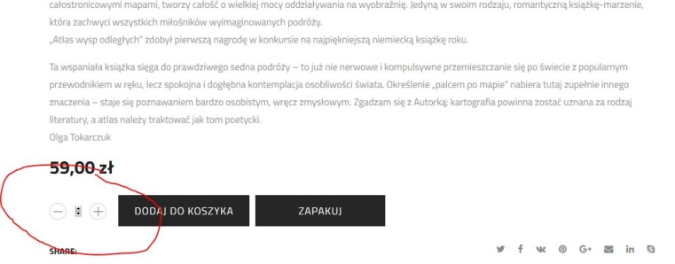 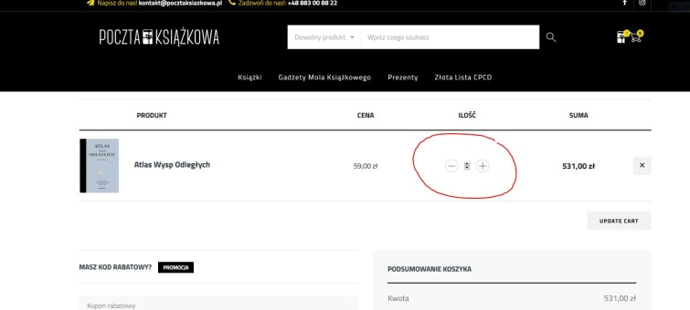 | Bardzo poważny | Pilny | B.J.
0022 |  |  |  |  |  |  |  |  |  |  | B.J.
0023 |  |  |  |  |  |  |  |  |  |  | B.J.

